1
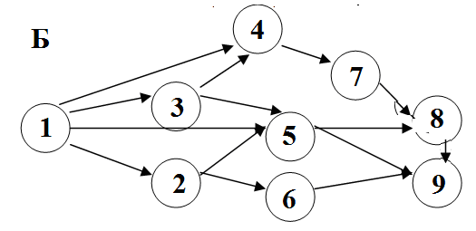
Исходные данные
 | 1 | 2 | 3 | 4 | 5 | 6 | 7 | 8 | 9
1 |  | 13 | 16 | 8 |  | 12
2 | 13 |  |  |  | 11 | 12
3 | 16 |  |  | 13 |  | 12
4 | 8 |  | 13 |  |  |  | 17
5 |  | 11 |  |  |  |  |  | 7
6 | 12 | 12 | 12 |  |  |  |  | 11 | 10
7 |  |  |  | 17 |  |  |  |  | 14
8 |  |  |  |  | 7 | 11 |  |  | 13
9 |  |  |  |  |  | 10 | 14 | 13

PLAN
 | 1 | 2 | 3 | 4 | 5 | 6 | 7 | 8 | 9 | Выезды | Т(1,2) | Т(1,3) | Т(1,4) | Т(1,6) | Т(2,5) | Т(2,6) | Т(3,4)
1 |  | 0 | 0 | 1 |  | 0 |  |  |  | 1 | 13 | 16 | 8 | 12 | 11 | 12 | 13
2 | 0 |  |  |  | 0 | 0 |  |  |  | 1 | Т(3,6) | Т(4,7) | Т(5,8) | Т(6,8) | Т(6,9) | Т(7,9) | Т(8,9)
3 | 0 |  |  | 0 |  | 0 |  |  |  | 1 | 12 | 17 | 7 | 11 | 10 | 14 | 13
4 | 0 |  | 0 |  |  |  | 0 |  |  | 1
5 |  | 0 |  |  |  |  |  | 0 |  | 1
6 | 0 | 0 | 0 |  |  |  |  | 0 | 0 | 1
7 |  |  |  | 0 |  |  |  |  | 0 | 1
8 |  |  |  |  | 0 | 0 |  |  | 0 | 1
9 |  |  |  |  |  | 0 | 0 | 0 |  | 1
Приезды | 1 | 1 | 1 | 1 | 1 | 1 | 1 | 1 | 1

Выезды и приезды |  |  |  |  |  |  |  |  |  |  | Сумма диагоналей
1 | 0 | 0 | 0 | 1 | 0 | 0 | 0 | 0 | 0 |  | 0 | 0 | 0 | 0 | 0 | 0 | 0 | 0
2 | 0 | 0 | 0 | 0 | 0 | 0 | 0 | 0 | 0 |  | 0 | 0 | 0 | 0 | 0 | 0 | 0 | 0
3 | 0 | 0 | 0 | 0 | 1 | 0 | 1 | 0 | 0 |  | 1 | 0 | 0 | 0 | 0 | 0 | 0 | 0
4 | 0 | 1 | 1 | 1 | 1 | 0 | 1 | 1 | 1 |  | 0 | 0 | 0 | 0 | 0 | 0 | 0 | 0
5 | 1 | 0 | 1 | 0 | 0 | 0 | 1 | 1 | 0

Конечные затраты
 | 1 | 2 | 3 | 4 | 5 | 6 | 7 | 8 | 9 |  | Целевая | 8
1 |  | 0 | 0 | 8 | 0 | 0 | 0 | 0 | 0
2 | 0 |  | 0 | 0 | 0 | 0 | 0 | 0 | 0
3 | 0 | 0 |  | 0 | 0 | 0 | 0 | 0 | 0
4 | 0 | 0 | 0 |  | 0 | 0 | 0 | 0 | 0
5 | 0 | 0 | 0 | 0 |  | 0 | 0 | 0 | 0
6 | 0 | 0 | 0 | 0 | 0 |  | 0 | 0 | 0
7 | 0 | 0 | 0 | 0 | 0 | 0 |  | 0 | 0
8 | 0 | 0 | 0 | 0 | 0 | 0 | 0 |  | 0
9 | 0 | 0 | 0 | 0 | 0 | 0 | 0 | 0

